5(５)車椅子_0322差替
車椅子処方箋

氏 名 |  |  |  |  |  |  |  |  |  |  |  | 生年月日 | 明治 ･ 大正 昭和 ･ 平成 令和 |  |  | 年 月 日 （ )歳

住 所 |  |  |  |  |  |  |  |  |  |  |  |  |  |  |  |  | TEL

医学的 所 見 |  | 疾患名 |  |  |  |  |  |  | 身 長 体 重 |  | ｃｍ / ｋｇ |  |  |  |  |  | 職業 (具体的に)

 |  | 障害名 |  |  |  |  |  |  | 移 乗 能 力 |  | 自立・半介助・介助 |  |  |  |  |  | 主な使用 場所 |  |  |  | 屋 内 屋 外 屋 内 外

基本価格 |  |  | １．標準 ２．頭頚部 |  |  |  |  |  | 本体 |  |  |  | 自走用 ・ 介助用 |  |  |  |  |  | 種目名称別 コード

ａ．新規支給（1台） |  |  | ｂ．2台同時支給 |  |  |  | ｃ．再支給 |  |  | ａ．モジュール（標準） |  |  |  |  |  | ｂ．オーダーメイド |  |  |  |  |  |  | ｃ．レディメイド

機構加算 |  | １．リクライニング機構 |  |  |  |  |  |  |  |  | 基本構造 |  | １．後方大車輪（標準） ２．前方大車輪 ３．６輪構造 |  |  |  |  |  |  |  | ａ．幅止め構造 |  |  |  | 個
 |  | ２．ティルト機構
 |  | ３．ティルト・リクライニング機構
 |  | ４．リフト機構
【構造部品加算】
シート |  |  |  |  |  |  |  |  |  |  | バック サポート |  |  |  |  |  |  |  |  |  | ａ．ワイドフレーム
 |  | １． スリング式（標準） |  |  |  | ａ．奥行き調整構造 |  |  |  |  |  |  | １． スリング式（標準） |  |  |  |  |  |  |  | ｂ．バックサポート延長
 |  | ２． 張り調整式 |  |  |  |  |  |  |  |  |  |  | ２． 張り調整式 |  |  |  |  |  |  |  | ｃ．高さ調整構造
 |  | ３． 板張り式 |  |  |  |  |  |  |  |  |  |  |  |  |  |  |  |  |  |  | ｄ．背座角度調整
 |  |  |  |  |  |  |  |  |  |  |  |  |  |  |  |  |  |  |  |  | ｅ．背折れ構造
フットレッグサポート |  | １． 固定式（標準） |  |  |  |  |  |  |  |  | フット サポート |  | １．セパレート式（標準） ２．セパレート式（二重折込式） ３．中折式
 |  | ２． 挙上式 |  |  |  |  |  |  |  |  |  |  |  |  |  |  |  |  |  |  |  |  | ａ．前後調整
 |  | ３． 着脱式 |  |  |  | ａ．レッグベルト全面張り |  |  |  |  |  |  |  |  |  |  |  |  |  |  |  |  | ｂ．角度調整
 |  | ４． 開閉着脱式 |  |  |  |  |  |  |  |  |  |  |  |  |  |  |  |  |  |  |  |  | ｃ．左右調整
 |  | ５． 挙上・開閉着脱式
アーム サポート |  | １． フレーム一体型_固定式 |  |  |  |  |  |  |  |  |  |  |  |  | ブレーキ
 |  | ２． フレーム一体型_跳ね上げ式 |  |  |  |  |  | ａ．高さ調整構造 |  |  |  |  |  |  |  |  |  | １．駐車ブレーキ（標準）
 |  | ３． フレーム一体型_着脱式 |  |  |  |  |  | ｂ．角度調整構造
 |  | ４． 独立型_固定式 |  |  |  |  |  | ｃ．アームサポート幅広 |  |  |  |  |  |  |  |  |  | ａ．キャリパーブレーキ b. フットブレーキ
 |  | ５． 独立型_跳ね上げ式 |  |  |  |  |  | ｄ．アームサポート延長
 |  | ６． 独立型_着脱式
駆動輪 主輪 |  |  |  |  |  | ａ．車軸位置調整構造 |  |  |  |  | タイヤ |  |  |  |  |  |  |  | キャスタ
 |  | １． 固定式（標準） |  |  |  | ｂ．キャンバー角度変更 |  |  |  |  |  |  | １．エア |  |  |  |  |  |  |  |  | １．ソリッド
 |  | ２． 着脱式 |  |  |  | ｃ．片手駆動構造 |  |  |  |  |  |  | ２．ノーパンク |  |  |  |  |  |  |  |  | ２．衝撃吸収タイプ
 |  |  |  |  |  | ｄ．レバー駆動構造
ハンド リム |  | １． プラスチック（標準） ２． ステンレス ３． アルミ |  |  |  | ａ．ピッチ30㎜以上 ｂ．片手駆動構造 |  |  |  |  | 【付属品】 |  |  |  |  | １．着脱式（枕含む） |  |  |  |  |  |  |  | ａ．オーダー枕変更
 |  |  |  |  |  |  |  |  |  |  | ヘッドサポート |  |  |  |  | ２．マルチタイプ（枕含む）
 |  |  |  |  |  |  |  |  |  |  |  |  |  |  |  | ３．枕（オーダーメイド）
 |  |  |  |  |  |  |  |  |  |  |  |  |  |  |  | ４．枕（レディメイド）
【付属品】
□ | クッション |  |  | １．平面形状型 |  |  |  |  | ａ．ゲル素材 |  |  |  |  | ｂ．多層構造 |  |  |  |  |  | ｃ．立体編物
 | （カバー付き） |  |  | ２．モールド型 |  |  |  |  | ｄ．滑り止め加工 |  |  |  |  | ｅ．防水加工
□ 座板 |  |  |  | ａ．クッション一体型
□ 背クッション |  |  |  | ａ．滑り止め加工
□ | ヒールループ 左・右 |  |  |  | □ | 酸素ボンベ固定装置
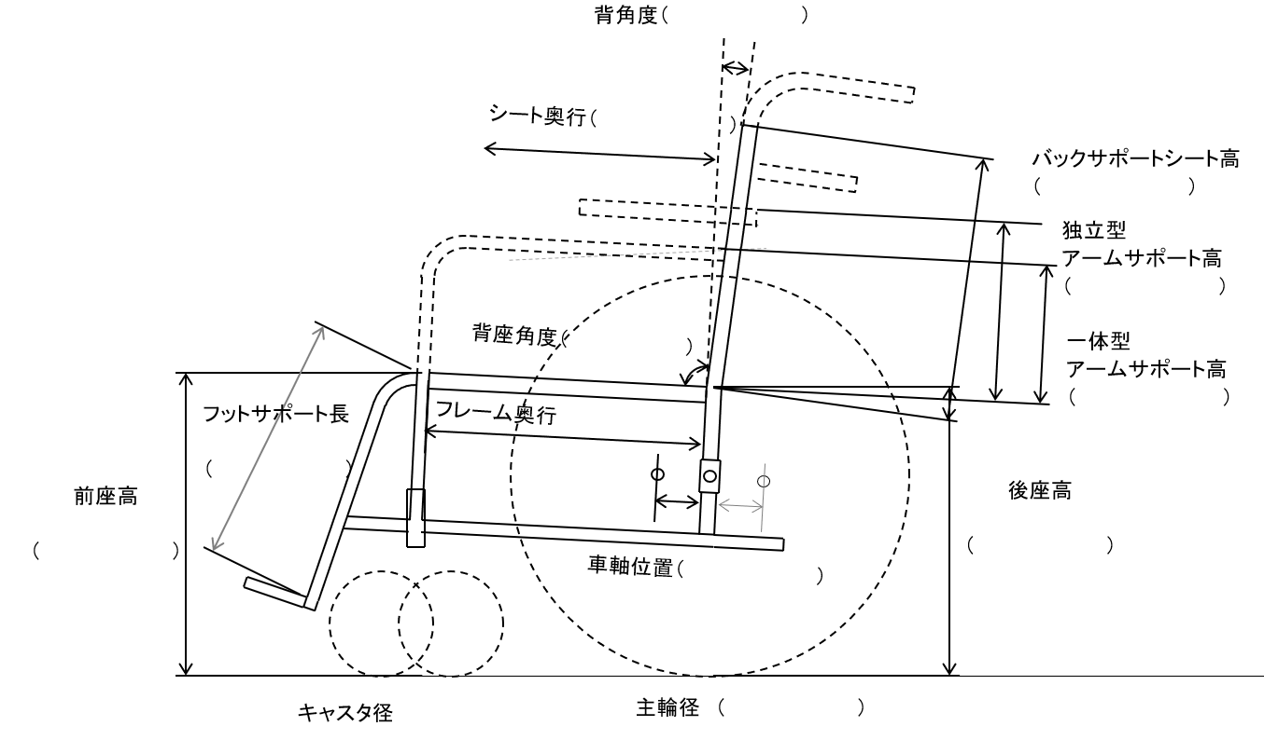
□ | アンクルストラップ 左・右 |  |  |  | □ | 栄養パック取付用ガートル架
□ | ステップカバー 左・右 |  |  |  | □ | 点滴ポール
□ | テーブル |  |  |  | □ | 日よけ
□ | テーブル取付部品 |  |  |  | □ | 雨よけ
□ | 転倒防止装置（パイプ） |  |  |  | □ | 泥よけ
□ | 転倒防止装置（キャスタ付き） |  |  |  | □ | スポークカバー
□ | 呼吸器搭載台 |  |  |  | □ | リフレクタ 個
□ | 痰吸引器搭載台 |  |  |  | □ | 高さ調整手押しハンドル 左・右
□ | 携帯会話補助装置搭載台 |  |  |  | □ | 滑り止めハンドリム
□ | 車載用固定部品 個 |  |  |  | □ | ノブ付きハンドリム
□ | 杖たて（一本杖） 左・右 |  |  |  |  | ａ．水平ノブ
□ | 杖たて(多点つえ） 左・右 |  |  |  |  | b.垂直ノブ
【付属品】座位保持装置_製作要素

 |  |  |  |  |  |  |  |  |  |  |  | シート幅 （ ） |  |  |  |  |  |  |  | ハンドリムピッチ （ ）

【完成用部品を使う場合は部品名と必要な理由】 |  |  |  |  |  |  |  |  |  |  | メーカー名 製品名

種目名称別コード

適 合 判 定 |  | 年 月 日 |  |  |  |  |  |  |  |  | 処 方 |  | 年 月 日

